Потоки платежей
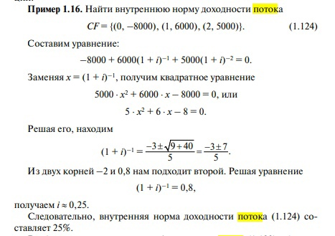
I: Задание 121 ТЗ 7-1 S: Для потока платежей CF= {(0,-3500), (1;3000), (2;3500)} внутренняя норма доходности, выраженная в % с точностью до 0,1, равна …

0 | -3500
1 | 3000 |  | D | 58000000
2 | 3500 |  | x1 | 0.65939615798
x = (1+i)^-1 |  |  | x2 | -1.5165390151

i | 0.5
I: Задание 122 ТЗ 7-2 S: Для потока платежей CF= {(0;-600), (1;400), (2;300)} внутренняя норма доходности, выраженная в % с точностью до 0,01, равна …

0 | -600
1 | 400 |  | D | 880000
2 | 300 |  | x1 | 0.89680525327
x = (1+i)^-1 |  |  | x2 | -2.2301385866

i | 0.12

I: Задание 123 ТЗ 7-3 S: Для потока платежей 〖CF〗_1= {(0;600), (1;300), (2;500), (3;100)} средний срок с точностью до 0,01 равен …

0 | 500
1 | 200
2 | 400
3 | 200

t | 1.23
I: Задание 124 ТЗ 7-5 S: Для потока платежей 〖CF〗_2= {(0;600), (1;250), (2;550), (3;150)} средний срок с точностью до 0,01 равен …

0 | 600
1 | 250
2 | 550
3 | 150

t | 1.16
I: Задание 125 ТЗ 7-5 S: Для потока платежей 〖CF〗_1= {(1;200), (2;300), (3;200)} приведённая величина при сложной процентной ставке 10% с точностью до 0,01 равна …

1 | 200
2 | 300
3 | 200
I | 0.1

A | 580.02
I: Задание 126 ТЗ 7-6 S: Для потока платежей 〖CF〗_2= {(1;300), (2;300), (3;100)} приведённая величина при сложной процентной ставке 12% с точностью до 0,01 равна …

1 | 300
2 | 300
3 | 100
I | 0.12

A | 578.19
I: Задание 127 ТЗ 7-7 S: Будущая величина потока платежей 〖CF〗_1= {(1;200), (2;300), (3;400)} при сложной процентной ставке 11% равна …

1 | 200
2 | 300
3 | 400
I | 0.11

S | 1087.16
I: Задание 128 ТЗ 7-8 S: Будущая величина потока платежей 〖CF〗_2= {(1;200), (2;300), (3;100)} при сложной процентной ставке 12% с точностью до 0,01 равна …

1 | 200
2 | 300
3 | 100
I | 0.12

S | 769.31
I: Задание 129 ТЗ 7-9 S: Дюрация потока платежей 〖CF〗_2= {(1;200), (2;300), (3;100)} при сложной процентной ставке 12% с точностью до 0,01 равна …

1 | 200
2 | 300
3 | 100
I | 0.12

D | 1.78
I: Задание 130 ТЗ 7-10 S: Дюрация потока платежей 〖CF〗_1= {(1;200), (2;300), (3;200)} при сложной процентной ставке 11% с точностью до 0,01 равна …

1 | 200
2 | 300
3 | 200
I | 0.11

D | 1.94

I: Задание 131 ТЗ 7-11 S: Пусть CF= {(0;-2500), (2;2000), (4;3000)} — поток платежей и процентная ставка составляет 15%. Приведенная стоимость этого потока с точностью до 0,01 равна …

0 | -2500
2 | 2000
4 | 3000
I | 0.15

A | 727.55
I: Задание 132 ТЗ 7-12 S: Пусть CF= {(0;-2000), (2;2000), (4;3000)} — поток платежей и процентная ставка составляет 12%. Наращенная величина этого потока с точностью до 0,01 равна …

0 | -2000
2 | 2000
4 | 3000
I | 0.12

S | 2361.76

I: Задание 133 ТЗ 7-13 S: Пусть CF= {(0;-2000), (2;2000), (4;3000)} — поток платежей и процентная ставка составляет 11%. Дюрация этого потока с точностью до 0,01 равна …

0 | -2000
2 | 2000
4 | 3000
I | 0.11

D | 6.97
I: Задание 134 ТЗ 7-14 S: Приведённая к моменту времени t=2 величина потока CF= {(0;600), (1;200), (2;300), (3;600)} при ставке 9% с точностью до 0,1 равна …

0 | 600 | t | 2
1 | 200
2 | 300
3 | 600
i | 0.09
PV2 | 1781.32
I: Задание 135 ТЗ 7-15 S: Приведённая к моменту времени t=2 величина потока CF= {(0;600), (1;300), (2;400), (3;600)} при ставке 10% с точностью до 0,01 равна …

0 | 600
1 | 300
2 | 400
3 | 600
i | 0.1
PV2 | 2001.45
I: Задание 136 ТЗ 7-16 S: Средний срок потока CF= {(0;1000), (1;2000), (2;4000), (3;1000)} равен...

0 | 1000
1 | 2000
2 | 4000
3 | 1000

t | 1.63
I: Задание 137 ТЗ 7-17 S: Дюрация потока CF= {(0;1000), (1;2000), (2;4000), (3;1000)} при ставке 0,1 с точностью до 0,01 равна...

0 | 1000
1 | 2000
2 | 4000
3 | 1000
I | 0.1
D | 1.55
I: Задание 138 ТЗ 7-18 S: Дюрация потока платежей CF= {(0;600), (1;300), (2;400), (3;600)} при ставке 8% с точностью до 0,01 равна ...

0 | 600
1 | 300
2 | 400
3 | 600
I | 0.08
D | 1.41
I: Задание 139 ТЗ 7-19 S: Для потока платежей 〖CF〗_2= {(0;6000), (1;2500), (2;350), (3;500)} дюрация при ставке 10% с точностью до 0,01 равна …

0 | 6000
1 | 2500
2 | 350
3 | 500
I | 0.1
D | 0.45

I: Задание 140 ТЗ 7-20 S: Приведите поток CF= {(0;600), (1;250), (2;350), (3;600)} к моменту времени t=3 при ставке 9%.

0 | 600
1 | 250
2 | 350
3 | 600
i | 0.09
PV2 | 2055.54

Срочные и непрерывные ренты
I: Задание 161 ТЗ 9-1 S: Семья планирует через 5 лет купить квартиру за 2500000 руб. и с этой целью ежемесячно на банковский депозит вносится определенная сумма. Годовая банковская ставка составляет 10% с ежемесячным начислением процентов. Ежемесячно вносимая сумма с точностью до 0,01 руб. равна …
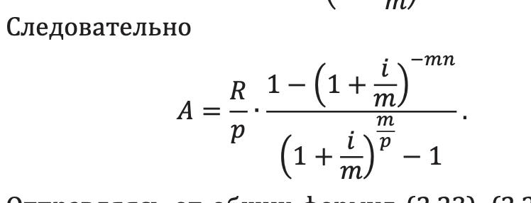

n | 5
A | 2500000
I | 0.1
k | 12
R | 387411.34134
Vsn | 32284.278445
I: Задание 162 ТЗ 9-2 S: Мужчина 40 лет положил в банк определённую сумму денег, чтобы по достижении им пенсионного возраста 60 лет в течение 15 лет в начале каждого месяца снимать по 10000 рублей. Годовой процент 11% капитализируется в конце года. Указанная ежемесячная сумма с точностью до 0,01 равна …

n | 20
S | 10000
I | 0.08
k | 1

A | 728988.62

I: Задание 163 ТЗ 9-3 S: Мужчина 45 лет положил в банк определённую сумму денег, чтобы по достижении им пенсионного возраста 60 лет в течение 15 лет в начале каждого месяца снимать по 10000 рублей. Годовой процент 12% капитализируется в конце каждого полугодия. Эта сумма с точностью до 0,01 руб. равна …

n | 15
S | 10000
I | 0.12
k | 2

A | 854562.09
I: Задание 164 ТЗ 9-4 S: Мужчина 40 лет положил в банк определённую сумму денег, чтобы по достижении им пенсионного возраста 60 лет в течение 15 лет в начале каждого месяца снимать по 10000 рублей. Годовой процент 12% в конце каждого квартала. Эта сумма с точностью до 0,01 руб. равна …

n | 20
S | 10000
I | 0.12
k | 4

A | 468862.44
I: Задание 165 ТЗ 9-5 S: Мужчина 45 лет положил в банк определённую сумму денег, чтобы по достижении им пенсионного возраста 60 лет в течение 15 лет в начале каждого месяца снимать по 10000 рублей. Годовой процент 12% капитализируется в конце каждого месяца. Указанная ежемесячная сумма с точностью до 0,01 руб. равна …

n | 15
S | 10000
I | 0.12
k | 12

A | 841548.81
I: Задание 166 ТЗ 9-6 S: Фонд создается в течение 7 лет, взносы в размере 20000 у. е. поступают в конце каждого полугодия. На поступившие средства в конце года начисляется 12% годовых. Накопленная к концу седьмого года сумма с точностью до 0,01 руб. равна …

R | 20000
n | 7
I | 0.12
k | 2

S | 210150.65929
I: Задание 167 ТЗ 9-7 S: Фонд создается в течение 7 лет, годовые взносы в размере 150000 у.е. поступают в конце каждого полугодия равными суммами. На поступившие средства в конце года начисляется 12% годовых. Накопленная к концу седьмого года при непрерывной капитализации процентов сумма с точностью до 0,01 руб. равна …

R | 150000
n | 7
I | 0.12
k | 2

S | 1596588.5673
I: Задание 168 ТЗ 9-8 S: Фонд создается в течение 8 лет. Средства поступают в фонд в конце года равными суммами. На собранные средства в конце года начисляется 10% годовых. Наращенная сумма фонда при переходе к взносам в конце каждого квартала возрастет с точностью до 0,01 на следующее число процентов …

n | 8
I | 0.1

S | 11.4358881
S1 | 11.595447642
I | 0.014 | 1.395 | %
I: Задание 169 ТЗ 9-9 S: Фонд создается в течение 9 лет. Средства поступают в фонд в конце года равными суммами. На собранные средства в конце года начисляется 12% годовых. Наращенная сумма фонда при переходе к ежемесячному начислению процентов возрастет с точностью до 0,01 на следующее число процентов …

n | 9
I | 0.12

S | 14.775656312
S1 | 15.20934622
I | 0.029 | 2.935 | %
I: Задание 170 ТЗ 9-10 S: Женщина 55 лет положила в банк некоторую сумму денег для того, чтобы в течение 18 лет в конце каждого года снимать по 10000 у.е. На остаток вклада меньшего 35000 у.е. начисляется 3% годовых, а на остаток вклада большего 35000 у.е. — 4% годовых. Вложенная сумма с точностью до 0,01 у.е. равна …

R | 35000 | 10000
i | 0.03 | 0.04

n | 18
n1 | 4
S | 127040.25247

I: Задание 171 ТЗ 9-11 S: Фонд создается в течение 5 лет. За год в фонд поступают 75000 руб., на них начисляется 12% годовых. При взносах в конце каждого месяца величина фонда с точностью до 0,01 руб. составит …

n | 5
R | 75000
I | 0.12
p | 12

S | 502132.94
I: Задание 172 ТЗ 9-12 S: Фонд создается в течение 5 лет. За год в фонд поступают 75000 руб., на них начисляется 12% годовых. При ежедневной капитализации процентов при числе дней в году 365 величина фонда с точностью до 0,01 руб. составит …

n | 5
R | 75000
I | 0.12
p | 365

S | 483589.89

I: Задание 173 ТЗ 9-13 S: Для создания премиального фонда один раз в год производятся взносы в размере 45000 руб. На вносимые средства начисляются проценты под 12% годовых. Средства поступают в конце в конце года при ежеквартальном начислении процентов. Размер фонда через 6 лет с точностью до 0,01 руб. составит …

R | 45000
I | 0.12
p | 1
n | 6
k | 4
S | 370298.59
I: Задание 174 ТЗ 9-14 S: Для создания премиального фонда один раз в год производятся взносы в размере 55000 руб. На вносимые средства начисляются проценты под 12% годовых. Средства поступают в конце каждого месяца при ежеквартальном начислении процентов. Размер фонда через 7 лет с точностью до 0,01 руб. составит …

R | 55000
I | 0.12
p | 12
n | 7
k | 4
S | 47032.57
I: Задание 175 ТЗ 9-15 S: Для создания премиального фонда один раз в год производятся взносы в размере 75000 руб. На вносимые средства начисляются проценты под 12% годовых. Средства поступают в конце в конце каждого квартала при начислении процентов 6 раз в год. Размер фонда через 7 лет с точностью до 0,01 руб. составит …

R | 75000
I | 0.12
p | 4
n | 7
k | 6
S | 192793.81
I: Задание 176 ТЗ 9-16 S: Семья планирует через 5 лет купить машину за 50000 у.е. С этой целью в конце каждого месяца на банковский депозит вносится определенная сумма в у.е. Годовая банковская ставка составляет 12% с ежемесячным начислением процентов. Этот ежемесячный платеж с точностью до 0,01 руб. равен ...

n | 5
A | 50000
I | 0.12
k | 12
R | 7346.6686109
Vsn | 612.22238425
I: Задание 177 ТЗ 9-17 S: В конце каждого квартала на счет в банке под 6,5% годовых вносится определённая сумма с целью через 10 лет накопить 90000 у.е. Сумма, вносимая за год, с точностью до 0,1 у.е. равна …

S | 90000
n | 10
i | 0.065
p | 1
k | 4
R | 6512.76
I: Задание 178 ТЗ 9-18 S: В конце каждого месяца на счет в банке под 7,5% годовых вносится определённая сумма с целью через 10 лет накопить 100000 у.е. Сумма, вносимая за год, с точностью до 0,01 у.е. равна …

S | 100000
n | 10
i | 0.075
p | 1
k | 12
R | 6836.65
I: Задание 179 ТЗ 9-19 S: В конце каждого квартала на счет вносится 10000 у.е. и на данные средства начисляются проценты в конце каждого полугодия по ставке 8% годовых. Число лет, за которые можно накопить не менее 150000 у.е. с точностью до 0,5 равно …

R | 10000
p | 4
k | 2
i | 0.08
S | 150000
n | 3.32

I: Задание 180 ТЗ 9-20 S: В конце каждого квартала на счет вносится некоторая сумма денег и на данные средства начисляются проценты в конце каждого полугодия по ставке 7% годовых. Годовые выплаты в у.е., обеспечивающие накопление 150000 у.е. 3а 5 лет равны …

S | 150000
n | 5
i | 0.07
p | 4
k | 2
R | 107986.12

Опционы
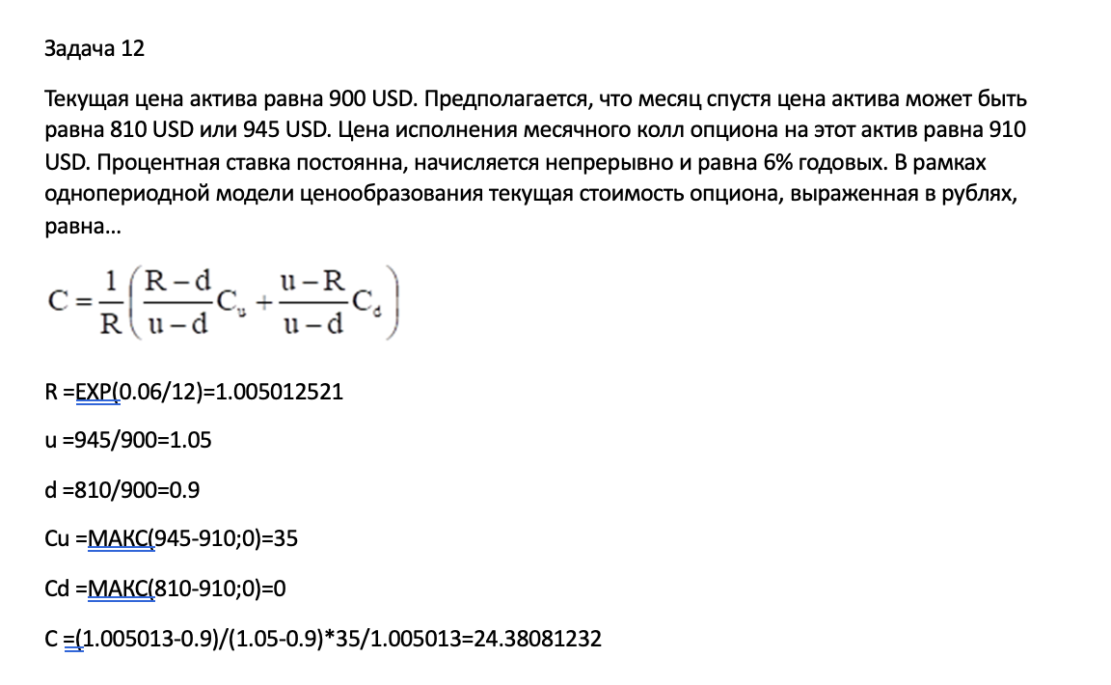

R | 1.0075281954
u | 1.4
d | 0.8
Cu | 300
Cd | 0
C | 102.98877807

Портфельный анализ
I: Задание 221 ТЗ 12-1 S: Для портфеля из трех независимых бумаг с доходностью и риском соответственно (0,1; 0,4), (0,2; 0,6) и (0,6; 0,8). Доходность портфеля минимального риска равна…

0.1 | 0.4
0.2 | 0.6
0.6 | 0.8
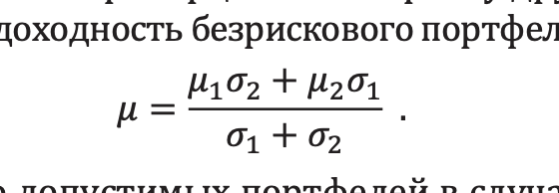

u | 0.67
I: Задание 222 ТЗ 12-2 S: Для портфеля из двух бумаг с доходностью и риском соответственно (0,2; 0,5) и (0,4; 0,7) в случае полной антикорреляции доходность портфеля нулевого риска равна…

0.2 | 0.5
0.4 | 0.7

u | 0.28
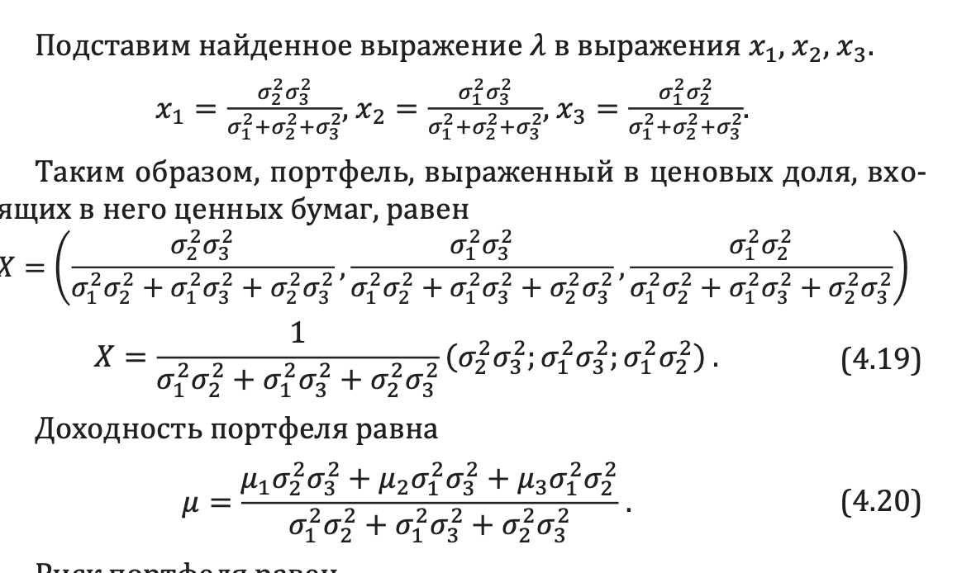
I: Задание 223 ТЗ 12-3 S: Портфель состоит из двух бумаг A и B. Ожидаемые доходности равны 0,35 и 0,75, а риски 0,2 и 0,6. Коэффициент корреляции равен 1/2. Риск портфеля равен 0,55. Доходность портфеля равна…

0.35 | 0.2 | x1^2(r1^2-2*p*r1*r2+r2^2)+2r2(p*r1-r2)*x1+(r2^2-r^2)=0
0.75 | 0.6 | 0.28 | -0.5 | 0.0575
p | 0.5 |  | D | 0.0739
r | 0.55 | x1 | 2.04 | 0.10 | x1+x2=1
 |  | x2 | -1.04 | 0.90
u | 0.71
I: Задание 224 ТЗ 12-4 S: Портфель состоит из двух ценных бумаг A и B, ожидаемые доходности которых равны 12% и 26%, а ценовые доли относятся как 2:3. Доходность портфеля (в %) равна...

u1 | 0.12 | x1 | 2t | 0.4
u2 | 0.26 | x2 | 3t | 0.6
 |  | x1+x2 = 1 | 2t+3t=0

u | 0.20
I: Задание 225 ТЗ 12-5 S: Портфель состоит из двух ценных бумаг A и B, ожидаемая доходность и риск которых, выраженные в процентах, равны A(7;12) и B(12;24). Коэффициент корреляции бумаг равен 0,35. Доходность портфеля минимального риска равна…

0.7 | 0.12
0.12 | 0.24
p | 0.35

u | 0.82
I: Задание 226 ТЗ 12-6 S: Портфель состоит из двух активов, ожидаемая доходность и риск (в процентах) которых равны A(18;6) и B(10;5). Коэффициент корреляции активов A и B равен -0,5. Риск портфеля минимального риска равен…

0.18 | 0.06
0.1 | 0.05
p | -0.5

r | 0.027
I: Задание 227 ТЗ 12-7 S: Портфель состоит из десяти активов, ценовые доли которых образуют арифметическую прогрессию, причем доля шестого актива равна 0,11. Найти ценовую долю десятого актива портфеля…

x6 | 0.11

x10 | 0.018
I: Задание 228 ТЗ 12-8 S: Портфель состоит из двух ценных бумаг A и B, ожидаемая доходность и риск которых, выраженные в процентах, раны A(12;14) и B(18;15). Коэффициент корреляции бумаг равен -0,5. Ожидаемая доходность портфеля равна 14,2. Риск портфеля равен...

0.12 | 0.14 | x1 | 0.63
0.18 | 0.15 | x2 | 0.37
p | -0.5 | x1+x2 = 1
u | 14.2 | 12x1+18x2 = 14,2 |  | 6x2 = 2,2

r | 0.078
I: Задание 229 ТЗ 12-9 S: Портфель состоит из трех активов A, B и C, ценовые доли которых образуют геометрическую прогрессию, причем ценовая доля актива равна 1/7. Ценовая доля актива А равна…

x1 | 0.55 | t
x2 | 0.31 | t^2 | t^2+t - 0,86 = 0
x3 | 0.14 |  | D | 4.44
x1+x2+x3 = 1 |  |  | t = | 0.55356537529 | -1.5535653753

A | 0.554
I: Задание 230 ТЗ 12-10 S: Доходности двух независимых бумаг, составляющих портфель минимального риска равны 11% и 18%. Риски бумаг (первой ко второй) относятся как 1:2,4. Риск портфеля равен 10%. Ценовая доля первой бумаги равна…

u1 | 0.11 | r1 | t | 0.03
u2 | 0.18 | r2 | 2,4t | 0.07
r | 0.1

X1 | 0.85207100592

I: Задание 231 ТЗ 12-11 S: Портфель состоит из трех активов A, B и C, ценовые доли которых образуют арифметическую прогрессию, причем ценовая доля актива A равна 0,05. Ценовая доля актива В равна…

x1 | 0.05
x2 | 0.32 | t
x3 | 0.63 | 2t
x1+x2+x3 = 1

B | 0.32
I: Задание 232 ТЗ 12-12 S: Портфель состоит из двух ценных бумаг A и B, ожидаемая доходность и риск которых, выраженные в процентах, равны A(14;27), B(37;46). Коэффициент корреляции бумаг равен -1, а его доходность равна 20%. Риск портфеля равен…

0.14 | 0.27 | x1 | 0.65
0.37 | 0.46 | x2 | 0.35
p | -1 | x1+x2 =1
u | 0.2 | 14x1+37x2 = 20 |  | 23x2 = 8

r | 0.02

I: Задание 233 ТЗ 12-13 S: Портфель состоит из трех активов A, B и C. Ценовая доля актива B равна 0,26, а ценовая доля актива A на 1,56% больше ценовой доли актива C. Ценовая доля актива A равна…

x1 | 0.4509375 | 1,56t
x2 | 0.26
x3 | 0.2890625 | t
 |  | x1+x2+x3 = 1

A | 0.45
I: Задание 234 ТЗ 12-14 S: Портфель состоит из трех активов A, B и C. Ценовая доля актива A равна 0,4, а ценовая доля актива B в 1,46 раза больше ценовой доли актива C. Ценовая доля актива C с точностью до 0,0001 равна...

x1 | 0.4 | 0.4
x2 | 0.35609756098 | 1,46t
x3 | 0.24390243902 | t
 |  | x1+x2+x3 = 1

X3 | 0.2439
I: Задание 235 ТЗ 12-15 S: Портфель состоит из двух ценных бумаг A и B, ожидаемая доходность и риск которых, выраженные в процентах, равны A(12;18), B(20;46). Коэффициент корреляции бумаг равен -1. Доходность портфеля минимального риска равна…

0.12 | 0.18
0.2 | 0.46
p | -1

u | 0.14
I: Задание 236 ТЗ 12-16 S: Портфель состоит из трех активов A, B и C, взятых в равных ценовых долях. Ожидаемые доходности активов равны , , . Ожидаемая доходность портфеля равна...

u1 | -0.15
u2 | 0.18
u3 | 0.23
x | 0.33333333333

u | 0.086666666667
I: Задание 237 ТЗ 12-17 S: Портфель состоит из двух ценных бумаг A и B, ожидаемые доходности которых равны 17% и 27%, а ценовая доля бумаги A в четыре раза меньше ценовой доли бумаги B. Коэффициент корреляции бумаг равен -1. Найти портфель и его доходность.

0.17 |  | x1 | t | 0.2
0.27 |  | x2 | 4t | 0.8
p | -1

u | 0.25
I: Задание 238 ТЗ 12-18 S: Портфель состоит из акций четырех видов, данные о которых приведены в таблице Доходность портфеля равна...

 | A | B | C | D
Количество | 200 | 350 | 150 | 400
Начальная цена | 70 | 90 | 180 | 300
Конечная цена | 100 | 60 | 250 | 310
 | px0 | 192500 | px1 | 202500
u | 5.19 | %
I: Задание 239 ТЗ 12-19 S: Портфель состоит из двух ценных бумаг A и B, ожидаемые доходности которых равны 32% и 28%, а ценовая доля бумаги A на 24% меньше ценовой доли бумаги B. Коэффициент корреляции бумаг равен -1. Доходность портфеля (в%) равна…

0.32 | x1 | t - 24/100t | 0.43
0.28 | x2 | t | 0.57
p | -1 | x1+x2 = 1

u | 0.30

I: Задание 240 ТЗ 12-20 S: Портфель минимального риска из двух независимых бумаг (0,75; 0,33), (0,48; x) (первая цифра доходность ценной бумаги, вторая - ее риск) имеет вид (0,65; 0,35). Риск портфеля минимального риска равен…

0.65 | 0.3
0.48 | 0.41 | 0.16714285714
x1 | 0.65
x2 | 0.35

r | 0.24

